สิ่งที่ต้องเตรียมก่อนใช้โปรแกรม
ในไฟล์ของ Blank Tag ต้องเปลี่ยนลักษณะของข้อมูลในช่องสีแดง

countdate และ productiondate เปลี่ยนรูปแบบของวันที่ให้แสดงตามภาพ
type เปลี่ยนจาก Blank Tag ให้เหลือเพียงแค่ตัว B


สำหรับอีกไฟล์ มีจุดแก้ไขดังนี้

ตรง Header มุมบนซ้ายสุด Ccode ให้ลบ (Mrp) ออกไป
countdate และ productiondate ให้เปลี่ยนรูปแบบเป็นเหมือนของ Blank Tag

และตรวจสอบข้อมูลในช่อง itemdescr ไม่ให้มีเครื่องหมาย(?)ดังในรูป หากมีให้ลบทิ้ง

เมื่อแก้ไขรูปแบบเสร็จหมดแล้ว ให้ Save แล้วปิดไฟล์ ก่อนทำการนำเข้าโปรแกรม

ติดตั้งโปรแกรม
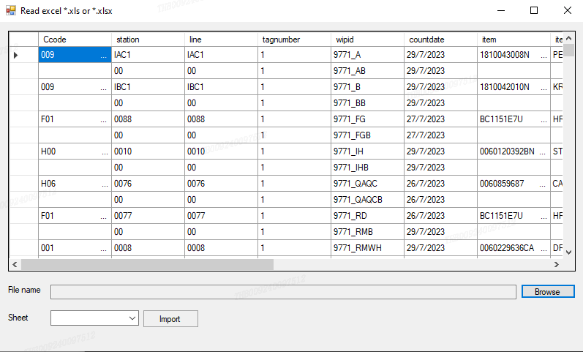
เข้า Folder สำหรับ Set up -> Debug -> setup

เปิดโปรแกรมจากหน้า Desktop

จะได้หน้าตาโปรแกรมดังนี้

การใช้งาน
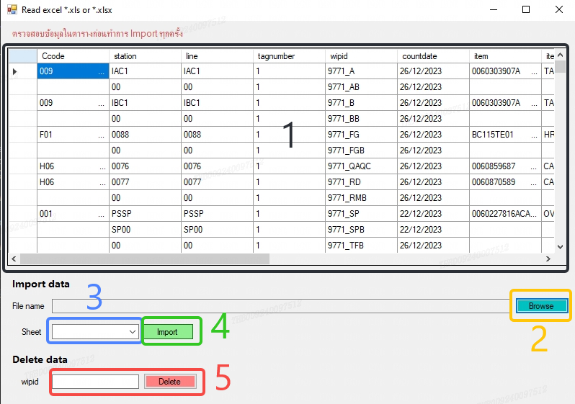

1. แสดงข้อมูลในฐานข้อมูลปัจจุบัน
2. กดค้นหาไฟล์ที่ต้องการ Import
3. ต้องเลือกหน้าเอกสารทุกครั้ง สำคัญมากหากไม่เลือกข้อมุลจะไม่ถูกส่งไปยังฐานข้อมูล !!!
4. เมื่อเลือกหน้าเอกสารแล้ว ให้ตรวจสอบว่าข้อมูลที่แสดงในช่องที่ 1 ถูกต้องตามในไฟล์ที่เลือกหรือไม่ หากถูกต้องแล้ว กด Import เพื่ออัพขึ้นฐานข้อมูล
5. กรณีต้องการลบข้อมูลที่เคยมีอยู่แล้ว ให้กรอกข้อมูล wipid แล้วกด Delete ถ้าสำเร็จโปรแกรมจะแจ้งว่า Deleted!

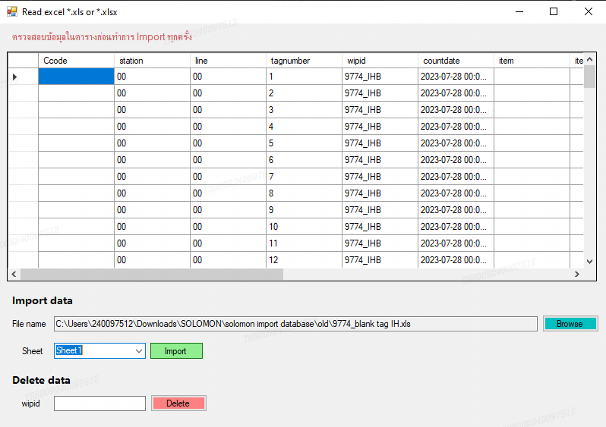

 | ตัวอย่างเมื่อเลือกไฟล์แล้ว ให้ตรวจสอบข้อมูลในช่องสีเหลืองทุกครั้งว่าถูกต้องหรือไม่ ก่อนทำการกดปุ่ม Import

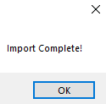

 |  | เมื่อกด Import จะแสดงหน้าต่างแบบนี้ แปลว่า เสร็จเรียบร้อย

 |  | หากเกิด Error ลองตรวจสอบเบื้องต้นได้ที่หน้า " กรณีเกิด Error "

